กิ่วลม-กิ่วคอหมา กม.30
 | โครงการสอบเทียบอาคารชลประทาน
 | สำนักบริหารจัดการน้ำและอุทกวิทยา กรมชลประทาน
 | (งบประมาณเงินทุนหมุนเวียนเพื่อการชลประทาน ปี 2558)

1 | ข้อมูลทางกายภาพ
 | 1.1 ข้อมูลระบบส่งน้ำที่ตั้งของอาคาร
 | - ข้อมูลทั่วไปของอาคาร |  | อาคารอัดน้ำกลางคลอง กม.30 |  |  |  | อาคาร
 | - โครงการ |  | โครงการส่งน้ำและบำรุงรักษา กิ่วลม-กิ่วคอหมา
 | - ตำแหน่งที่ตั้ง กม. |  | 30+360 |  |  |  | คลองสายใหญ่
 | อำเภอ |  | เมือง |  |  |  | จังหวัด | ลำปาง
 | - พิกัด |  | N 18º21'27.2'' |  | E 099º29'51.8''
 | - ลักษณะคลอง |  | ÿ คลองดิน |  | ÿ คลองดาดคอนกรีต

 | 1.2 ข้อมูลอาคาร
 | - ชื่ออาคาร
 | - ประเภทบาน ÿ ประตูระบายน้ำบานตรง (Sluice gate) |  |  |  |  |  | 1 | บาน
 |  |  | ขนาดบาน | กว้าง |  |  | 6.00 | เมตร
 |  |  |  | สูง |  |  | 3.20 | เมตร
 | - ระดับพื้น Inlet |  |  |  |  |  | - | เมตร (รทก.)
 | - ระดับพื้น Outlet |  |  |  |  |  | - | เมตร (รทก.)
 | - ระดับพื้นธรณีอาคาร |  |  |  |  |  | 4.12 | เมตร (รสม.)
 | - ปริมาณน้ำไหลผ่านสูงสุด |  |  |  |  |  | - | ลูกบาศก์เมตร/วินาที
 | - รัศมีความโค้งของบาน (สำหรับบานโค้ง) |  |  |  |  |  | - | เมตร

 | 1.3 รูปภาพอาคารชลประทาน
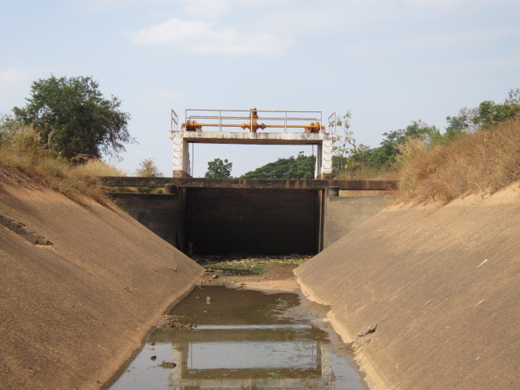

2 | ข้อมูลการสอบเทียบอาคารชลประทาน
 | ÿ ประตูระบายน้ำบานตรง (Sluice gate)
 | ÿ การไหลแบบจม (Submerged flow)
 | สูตรการคำนวนสอบเทียบอาคาร

 | เมื่อ | Q = ปริมาณน้ำผ่านอาคาร (ลบ.ม./วินาที)
 |  | Cs = สัมประสิทธิ์ปริมาณน้ำเมื่อการไหลเป็นแบบจม (Submerged Flow)
 |  | L = ความกว้างของช่องประตูระบาย (เมตร)
 |  | Hs = ระดับน้ำด้านท้ายประตู - ระดับธรณีประตู (เมตร)
 |  | ∆H = ระดับน้ำด้านหน้าประตู - ระดับด้านท้ายประตู (เมตร)
 |  | g = ความเร่งเนื่องจากแรงโน้มถ่วง (เมตร/วินาที)
 |  | Go = การเปิดบาน (เมตร)

ที่ | ระดับน้ำ | ระดับน้ำ | ∆H |  | Hs | ระยะเปิดบาน | Q | Hs/Go | Cs
 | ด้านเหนือน้ำ | ด้านท้ายน้ำ |  |  |  | (Go)
 | ม.(รทก./รสม.) | ม.(รทก./รสม.) |  |  |  | ม. | ลบ.ม./วินาที
1 | 6.263 | 5.316 | 0.95 | 4.3105 | 1.2000 | 0.10 | 1.846 | 12.000 | 0.059
2 | 6.233 | 5.436 | 0.80 | 3.9544 | 1.3200 | 0.20 | 3.087 | 6.600 | 0.099
3 | 6.053 | 5.516 | 0.54 | 3.2459 | 1.4000 | 0.30 | 3.534 | 4.667 | 0.130
4 | 5.893 | 5.556 | 0.34 | 2.5714 | 1.4400 | 0.35 | 3.684 | 4.114 | 0.166

สอบเทียบอาคาร อาคารอัดน้ำกลางคลอง กม.30 โครงการส่งน้ำและบำรุงรักษา กิ่วลม-กิ่วคอหมา
12.000 | 0.059
6.600 | 0.099
4.667 | 0.130
4.114 | 0.166

3 | ข้อมูลการเปิดบานในระดับต่างๆ

ที่ | ระดับน้ำ | ระดับน้ำ | Hs | ∆H | ระยะเปิดบาน | Hs/Go | Cs | ปริมาณน้ำไหลผ่าน
 | ด้านเหนือน้ำ | ด้านท้ายน้ำ |  |  | (Go)
 | ม.(รทก./รสม.) | ม.(รทก./รสม.) |  |  | ม. |  |  | ลบ.ม./วินาที
1 | 6.263 | 5.316 | 1.20 | 0.95 | 0.10 | 12.000 | 0.053 | 1.6387
2 | 6.233 | 5.436 | 1.32 | 0.80 | 0.20 | 6.600 | 0.116 | 3.6323
3 | 6.053 | 5.516 | 1.40 | 0.54 | 0.30 | 4.667 | 0.139 | 3.7790
4 | 5.893 | 5.556 | 1.44 | 0.34 | 0.35 | 4.114 | 0.145 | 3.2228

หมายเหตุ สามารถนำไปใช้คำนวณในการยกบานระบายที่ระดับต่างๆ โดยป้อนข้อมูลระดับด้านเหนือน้ำและระดับที่ต้องการยกบาน
 | จะสามารถทราบปริมาณน้ำไหลผ่านอาคารได้ (กรอกข้อมูลในช่องว่างเท่านั้น ยกเว้นช่องสีทึบ)

